상품제안서
[스텐락] 퓨어 원형 도시락3단 중 (350ml+700ml*2) | 상품코드: F20135

 |  |  |  |  |  |  | 02-412-0044 | www.easy1.co.kr
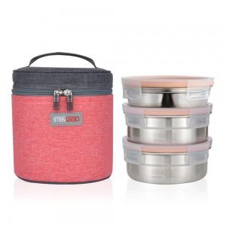

【상세/제작정보】

【인쇄/포장옵션】 | 실크, 레이저 / 진공포장

【공급단가】 | 수량 | 50~ | 100~ | 500~ | 1,000~ | 2,000~
*VAT별도 | 단가 | 27,620원 | 26,590원 | 25,570원 | 24,550원 | 23,930원

【상품 URL】 | http://www.easy1.co.kr/src/goods_detail.php?gdno=20135

